法兰尺寸控制
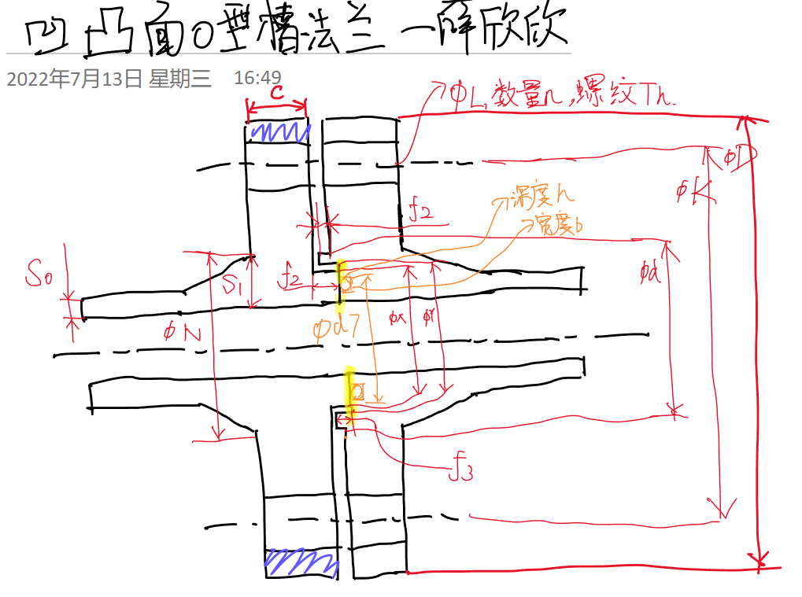
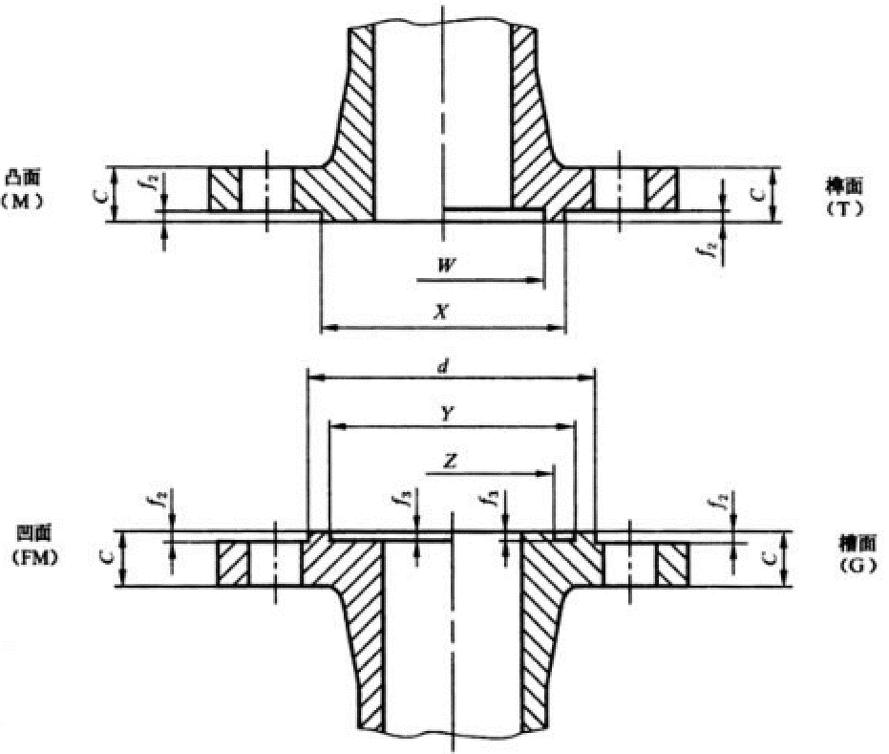
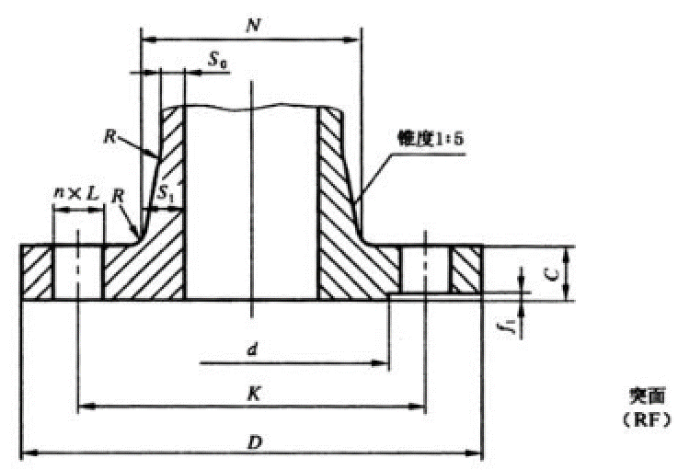

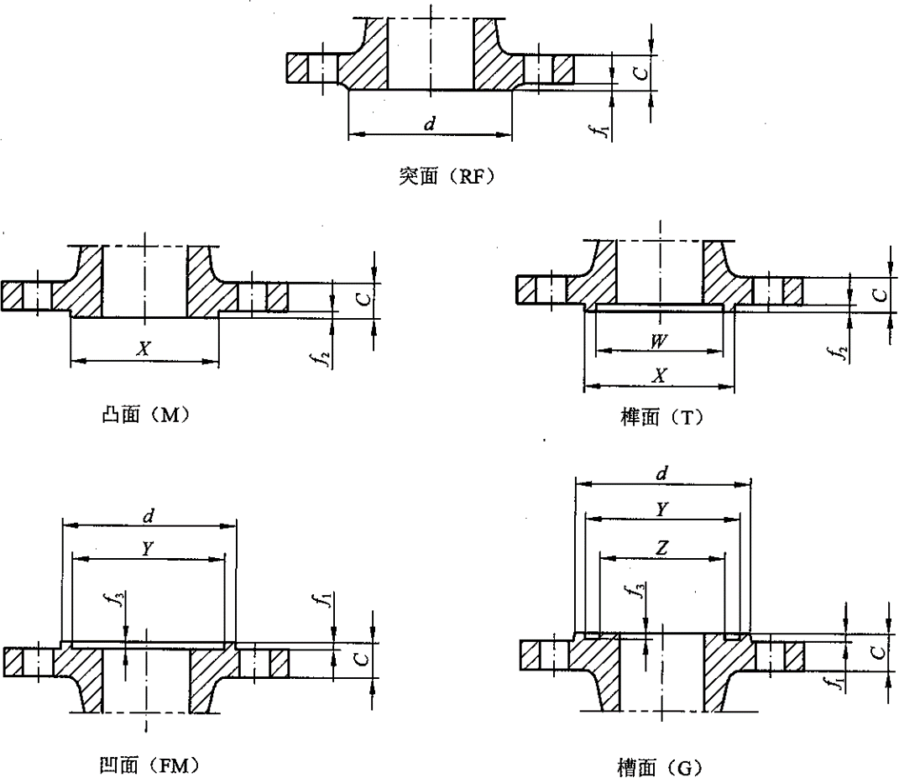

法兰名称
"凹凸面O型圈密封槽带颈法兰"

法兰尺寸 | 连接尺寸 |  |  |  |  |  | 法 兰 颈 |  |  |  | 密封面尺寸
公称通径DN | 法兰外径D | 螺栓孔中心圆直径K | 螺栓孔直径L | 螺栓孔数量n | 螺纹Th（Mxx） | 法兰厚度C | N | R | S0 | S1 | d | f1 | f2 | f3 | W | X | Y | Z
150 | 345 | 280 | 33 | 8 | 30 | 36 | 204 | 6 | 14 | 27 | 211 | 2 | 4.5 | 3.5 | 183 | 203 | 204 | 182
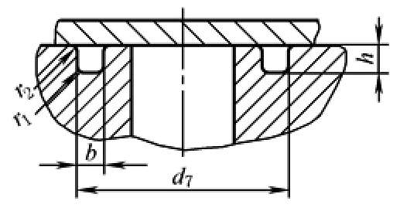
O型圈密封槽尺寸 |  |  |  |  |  | 法兰内径=(N/2-S1)*2
沟槽深度h | 沟槽宽度b | 沟槽直径d7 |  | 带颈（自定义） |  | 150
4.24 | 7.3 | 180 |  | 1

参考标准
整体钢制管法兰 HG/T 20596-1997丨受内部压力的轴向密封沟槽尺寸(GB/T 3452.3—2005) |  |  |  |  |  |  |  |  |  |  | 非标法兰内径计算N和S1
 |  |  |  |  |  |  |  |  |  |  | 内径 | N | S1 | S0
 |  |  |  |  |  |  |  |  |  |  | 166 | 212 | 23 | 12
 |  |  |  |  |  |  |  |  |  |  | 输入↑ | 结果 | 输入↑ | 输入↑

